Feuil1
Articulation | Type | Mouvement typique | Exemple
1 | Rotation de base | Tourne autour de l’axe vertical | Rotation gauche/droite
2 | Épaule | Rotation avant/arrière | Lever ou baisser le bras
3 | Coude | Rotation avant/arrière | Plier/déplier le bras
4 | Poignet (pitch) | Rotation verticale du poignet | Incliner vers le haut/bas
5 | Poignet (roll) | Rotation axiale du poignet | Faire tourner la pince

Un bras robotique 6 DoF typique comprend :
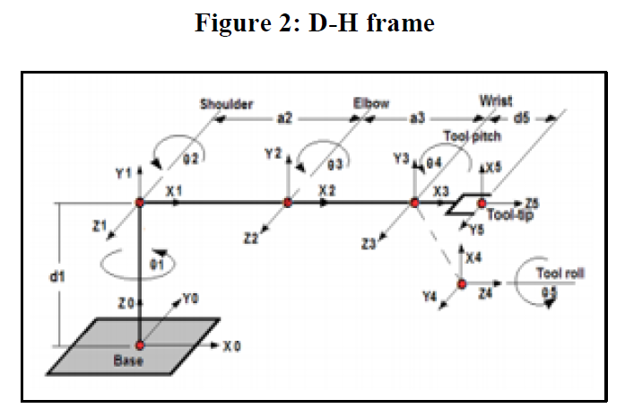
1. Base – rotation autour de l’axe vertical (yaw)
2. Épaule – élévation/abaissement du bras
3. Coude – pliure principale
4. Poignet (pitch) – inclinaison vers le haut/bas
5. Poignet (yaw) – rotation du poignet
6. Gripper – ouverture/fermeture de la pince

Les 5 articulations (joints) sont :

Base (J1) : Rotation autour de l'axe vertical (rotation azimutale)
Épaule (J2) : Rotation qui lève/baisse le bras
Coude (J3) : Rotation qui plie le bras
Poignet 1 (J4) : Rotation qui plie le poignet
Poignet 2 (J5) : Rotation finale de l'effecteur (yaw)

Gripper : Généralement considéré à part (ouverture/fermeture)

# Paramètres DH
# Format: [a, alpha, d, theta]
# Convention: J2=0 -> bras horizontal vers l'avant
# J2>0 -> bras monte
# J2<0 -> bras descend

dh_params = [
[0 , np.pi/2, self.L['L1'], θ[0]], |  | J1: Base (rotation azimutale) | 'L1': 0.082, # Hauteur de la base
[self.L['L2'], 0 , 0 , θ[1]+np.pi/2], |  | J2: Épaule (offset +90° pour horizontal à 0) | 'L2': 0.099, # Longueur bras supérieur (épaule-coude)
[self.L['L3'], 0 , 0 , θ[2]-np.pi/2], |  | J3: Coude | 'L3': 0.134, # Longueur avant-bras (coude-poignet)
[0 , np.pi/2, 0 , θ[3]+np.pi/2], |  | J4: Poignet 1 (rotation dans le plan) | 'L4': 0.070, # Longueur poignet (offset vertical)
[0 ,0 ,self.L['L4'] , θ[4]], |  | J5: Poignet 2 (rotation finale yaw) | 'L5': 0.075 # Longueur effecteur final (offset vertical)
[0 ,0 ,self.L['L5'] , 0] |  | Effecteur (grippeur)
]

